Planilha1
Planilha de Análise Heurística |  |  | Fatores de Criticidade
Site: |  |  | Baixa
Avaliador:Jose |  |  | Média
Ambiente/Browser: |  |  | Alta

Objetivo | Heurística/Problema | Local do problema | Consequências | Crticicidade | Recomendações
 | 4 |  | Achei que o incone a esquerda era clicavel | Baixa | Trocaria o icone ou deixaria sem icone
 | 5 |  | O usuário poderá clicar em "estação" e pode achar que estará falando de estações do ano | Baixa | Trocaria o nome ou acredito que seria um função inutil | 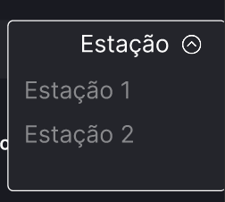
 | 4 |  | Site todo em português e a legenda do grafico está em ingles | Baixa | Trocaria para português
 | 4 | ao lado | Está seguindo o padrão de icone "SE" e "caindo", porem no "Alta" não | Baixa | icone de seta pra cima
 | 8 | Página graficos | Os grafícos estão sendo exibidos um abaixo do outro com tamanho muito grande | Baixa | Abaixaria o tamanho dos graficos e colocaria um ao lado do outro

